Feuil1
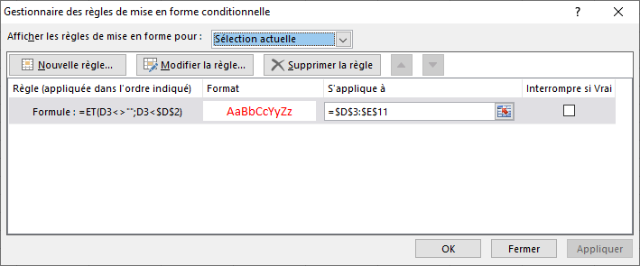
Tâche à effectuer | Date début des tâches à | Nombre jour(s) de travail | Date de début | Date de fin
événement principal |  |  | 2021-12-20
Lancement des activités | -10 | 1 |  | 2021-12-10
Tâche 1 | -10 | 3 | 2021-12-10 | 2021-12-13
Tâche 2 | -8 | 5 | 2021-12-12 | 2021-12-17
Tâche 3 | -5 | 1 |  | 2021-12-15
Tâche 4 | -3 | 1 |  | 2021-12-17
Tâche 5 | 3 | 5 | 2021-12-23 | 2021-12-28
Tâche 6 | 5 | 10 | 2021-12-25 | 2022-01-04
Tâche 7 | 7 | 4 | 2021-12-27 | 2021-12-31
Tâche 8 | 15 | 1 |  | 2022-01-04

Date de l'événement toujours en haut du tableau

Colonne B toujour mettre des nombre pour éviter une recherche dans le texte

formule en D3 =SI($D$2="";"";SI(OU(B3="";C3="");"";SI(C3=1;"";$D$2+B3)))

formule en E3 =SI($D$2="";"";SI(OU(B3="";C3="");"";SI(C3=1;$D$2+B3;$D$2+B3+C3)))

dans les colonnes D et E une MFC pour dates inférieures à la date de l'événement principal voir la formule dans la capture

